Planeación de ParadasRev01
MANTENIMIENTOS MAYORES LÍNEAS ÉLITES 2026 |  | ENE | ENE | FEB | FEB | MAR | MAR | ABR | ABR | MAY | MAY | JUN | JUN | JUL | JUL | AGO | AGO | SEP | SEP | OCT | OCT | NOV | NOV | DIC | DIC | PARADA CONCILIADA 2026 |  |  | Solicitud de Pedido |  |  | Pedido |  |  | Llegada Repuesto (Nota: Entrega Proveedor)
Planta | Línea | INI | FIN | INI | FIN | INI | FIN | INI | FIN | INI | FIN | INI | FIN | INI | FIN | INI | FIN | INI | FIN | INI | FIN | INI | FIN | INI | FIN | 1er Parada | 2da Parada | 3er Parada | 1er Parada Fecha - SolP | 2da Parada Fecha - SolP | 3er Parada Fecha - SolP | 1er Parada Fecha - Pedido | 2da Parada Fecha - Pedido | 3er Parada Fecha - Pedido | 1er Parada Fecha | 2da Parada Fecha | 3er Parada Fecha
GASEOSAS LUX BOGOTÁ | LIN1LUX |  |  |  |  | 9 | 13 |  |  |  |  |  |  |  |  |  |  | 21 | 25 |  |  |  |  |  |  | 2 | 2 | 0 | "5069852728 - Llenadora 5069852861 - Enjuagadora 5069852901 - Mezclador 5069925616 - Blomax 14" |  |  | No tiene pedido porque las solped no están completamente liberadas
GASEOSAS LUX BOGOTÁ | LIN2LUX |  |  |  |  |  |  |  |  |  |  |  |  | 6 | 13 |  |  |  |  |  |  |  |  |  |  | 1 | 0 | 0 | 123456
GASEOSAS LUX BOGOTÁ | L3LUX |  |  |  |  |  |  |  |  |  |  | 22 | 26 |  |  |  |  | 7 | 11 |  |  |  |  |  |  | 2 | 2 | 0
GASEOSAS LUX BOGOTÁ | L4LUX |  |  |  |  |  |  | 20 | 24 |  |  |  |  |  |  |  |  |  |  | 5 | 9 |  |  |  |  | 2 | 2 | 0 | 5069852XXX - Llenadora (Material en planta)
GASEOSAS LUX BOGOTÁ | L5LUX |  |  | 16 | 20 |  |  |  |  |  |  |  |  |  |  | 10 | 14 |  |  |  |  |  |  |  |  | 1 | 1 | 0 | 5069798623 - Llenadora 5069798647 - Enjuagadora 5069798652 - Mezclador |  |  | En proceso de creación de pedido.
GASEOSAS LUX BOGOTÁ | L8LUX |  |  |  |  | 2 | 10 |  |  |  |  |  |  |  |  |  |  |  |  |  |  |  |  |  |  | 2 | 2 | 0
GASEOSAS LUX BOGOTÁ | L9LUX |  |  |  |  |  |  |  |  | 25 | 29 |  |  |  |  |  |  |  |  |  |  | 24 | 28 |  |  | 2 | 2 | 0
GASEOSAS LUX BOGOTÁ | L10 LUX | 19 | 23 |  |  |  |  |  |  |  |  | 22 | 27 |  |  |  |  |  |  |  |  |  |  |  |  | 2 | 2 | 0
GASEOSAS LUX BOGOTÁ | L11LUX |  |  |  |  |  |  | 13 | 17 |  |  |  |  |  |  |  |  |  |  | 19 | 23 |  |  |  |  | 2 | 2 | 0 | 5069754165 Llenadora |  |  | P225216-01 - Semana 45
GASEOSAS LUX BOGOTÁ | L12LUX |  |  |  |  |  |  |  |  | 11 | 15 |  |  |  |  |  |  |  |  |  |  | 9 | 13 |  |  | 2 | 2 | 0
POSTOBÓN MALAMBO | L1MALAMB |  |  |  |  |  |  | 13 | 17 |  |  |  |  |  |  | 24 | 28 |  |  |  |  |  |  |  |  | 1 | 1 | 0 | 5069794826 - TODA PARTE HUMEDA |  |  | P125386-01 - Semana 02
POSTOBÓN MALAMBO | L6MALAMB |  |  | 8 | 12 |  |  |  |  |  |  | 15 | 19 |  |  |  |  |  |  |  |  |  |  |  |  | 1 | 1 | 0 | 5069743180 - ENFARDADORA 5069621929 - PALETIZADORA 5069794806 - ENVOLVEDORA |  |  | P125364-01 - En planta P125260-01 - En planta 5069794806 - En creación de pedido y materiales en aclaración
POSTOBÓN MALAMBO | L7MALAMB |  |  |  |  |  |  | 27 | 30 | 1 | 1 |  |  |  |  | 9 | 13 |  |  |  |  |  |  |  |  | 1 | 1 | 0
POSTOBÓN MALAMBO | L11MALAM |  |  | 22 | 26 |  |  |  |  |  |  | 29 | 30 | 1 | 3 |  |  |  |  |  |  |  |  |  |  | 1 | 1 | 0 | 5069743183 - PASTEURIZADOR 5069858462 - LLENADORA 5069722012 - RINSER 5069743181 - ESTERILIZADOR |  |  | 3682947293 - En planta 5069858462 - En creación de pedido P125337-01 - En transito a planta 5069743181 - En cotización
POSTOBÓN MALAMBO | L12MALAM |  |  |  |  | 9 | 13 |  |  |  |  |  |  |  |  |  |  | 28 | 30 | 1 | 2 |  |  |  |  | 1 | 1 | 0
POSTOBÓN MALAMBO | L13MALAM |  |  |  |  |  |  |  |  |  |  |  |  | 27 | 31 |  |  |  |  |  |  |  |  |  |  | 1 | 1 | 0
POSTOBÓN YUMBO | L1YUMBO |  |  |  |  | 16 | 20 |  |  |  |  |  |  | 6 | 10 |  |  |  |  |  |  |  |  |  |  | 1 | 1 | 0 | 5069873602 (ETIQ) 5069873730-5069889024 (CONTIFLOW) 5069873734-5069875612(LLENADORA) | 5069874268 (RINSE) 5069874195 (LLENADORA) 5069875254 (ENFARDADORA) 5069875411(TRANSP PAQUETES)5069875414(PALETIZADORA) 5069938612 (GEN OZONO PTAP) |  | En aclaraciones y cotización
POSTOBÓN YUMBO | L8YUMBO |  |  | 23 | 27 |  |  |  |  |  |  |  |  |  |  | 10 | 14 |  |  |  |  |  |  |  |  | 1 | 1 | 0 | 5069854541 - Llenadora valvulas alimentacion 5069765807-5069891247 stock material tecmi y modupal 5069849569 - tetrapak pasteurizador, cip, zona 600 y zona 20 sala jugos | 5069854760 (ETIQ) 5069857086 (TRANSP PAQUETES) 5069859664 (LLENADORA) 5069862155 (ROBOPAC) |  | 5069854541 - En creación de pedido P125360-01 - Por confirmar entrega 5069891247 - En creación de pedido 5069849569 - En cotización
POSTOBÓN YUMBO | L10YUMBO |  |  |  |  |  |  | 20 | 24 |  |  |  |  |  |  |  |  | 14 | 18 |  |  |  |  |  |  | 1 | 1 | 0 | ATLANTA (5069902412) LLENADORA (5069927758) CONTIFLOW(5069927517) | LLENADORA(5069928533) ENFARADORA (5069928941) TRANSP PAQUETES(5069928976) PALETIZADORA (5069929034) ETIQUETADORA (5069928534) |  | Pdte
POSTOBÓN BELLO | L3BELLO |  |  |  |  |  |  | 13 | 17 |  |  |  |  |  |  |  |  |  |  |  |  |  |  |  |  | 1 | 0 | 0 | 5069903513 - paletizadora 5069903514 - etiq. lineal 5069903515 - atlanta 5069903516 - variopac | enero - 2026 (sin crear) |  | P125464-01 - Por confirmar entrega P125461-01 - Por confirmar entrega 5069903515 - En creación de pedido P125463-01 - Por confirmar entrega
GASEOSAS LUX PIEDECUESTA | L5PIEDEC |  |  |  |  | 9 | 13 |  |  |  |  |  |  |  |  |  |  | 14 | 18 |  |  |  |  |  |  | 1 | 1 | 0 | 5069766814 - contiflow 5069840728 - trasnpo. aereos 5069767074 - llenadora 5069776941 - rinser 5069786759- filtrox 5069871836 - paletizadora En tramite Solped Tetrapak jarabes y Ptap | octubre 2025 (sin crear) |  | P225186-01 - Semana 47 5069840728 - En creación de pedido 5069767074 - En creación de pedido P225239-01 - Semana 49 P225206-01 - Semana 01 5069871836 - En cotización
NUEVA GENERACION DE BEBIDAS | L1NGB |  |  |  |  | 16 | 24 |  |  |  |  |  |  |  |  |  |  | 14 | 22 |  |  |  |  |  |  | 1 | 1 | 0
GASCOL SUR | L4SUR |  |  |  |  |  |  |  |  | 25 | 29 |  |  |  |  |  |  |  |  | 19 | 23 |  |  |  |  | 1 | 1 | 0
GASCOL SUR | L7SUR |  |  |  |  |  |  | 6 | 10 |  |  |  |  |  |  |  |  |  |  | 5 | 9 |  |  |  |  | 1 | 1 | 0
GASCOL SUR | L8SUR |  |  |  |  |  |  | 27 | 30 | 1 |  | 22 | 26 |  |  |  |  |  |  |  |  |  |  |  |  | 1 | 1 | 0 | 5069903062 (ETIQUETADORA) |  |  | Pdte liberación solped
GASCOL CENTRO | L6CENTRO |  |  |  |  |  |  |  |  |  |  | 26 | 30 | 1 | 1 | 27 | 31 | 1 | 1 |  |  |  |  |  |  | 1 | 1 | 0
POSTOBÓN MEDELLÍN | L7MEDELL |  |  |  |  |  |  |  |  |  |  |  |  |  |  |  |  |  |  |  |  |  |  |  |  | 0 | 0 | 0
POSTOBÓN MEDELLÍN | L9MEDELL | 19 | 23 |  |  |  |  |  |  |  |  |  |  |  |  |  |  |  |  |  |  |  |  | 15 | 19 | 1 | 1 | 0 | Junio (sin crear) | Diciembre (sin crear)
POSTOBÓN PEREIRA | L1PEREI |  |  |  |  | 9 | 13 |  |  |  |  |  |  |  |  |  |  |  |  |  |  |  |  |  |  | 0 | 0 | 0 | Ene - Feb - Mtto 21k (sin crear) Feb - TPOP Pasteurizador (sin Crear | Jun - Jul - Mtto de 22K (sin Crear)
POSTOBÓN PEREIRA | L4PEREI |  |  |  |  |  |  |  |  |  |  |  |  |  |  |  |  |  |  |  |  |  |  |  |  | 0 | 0 | 0 | IlINEA INACTIVA | IlINEA INACTIVA | IlINEA INACTIVA
GASEOSAS LUX DUITAMA | L1DUITAMA |  |  |  |  |  |  |  |  |  |  |  |  |  |  |  |  |  |  |  |  |  |  |  |  | 0 | 0 | 0

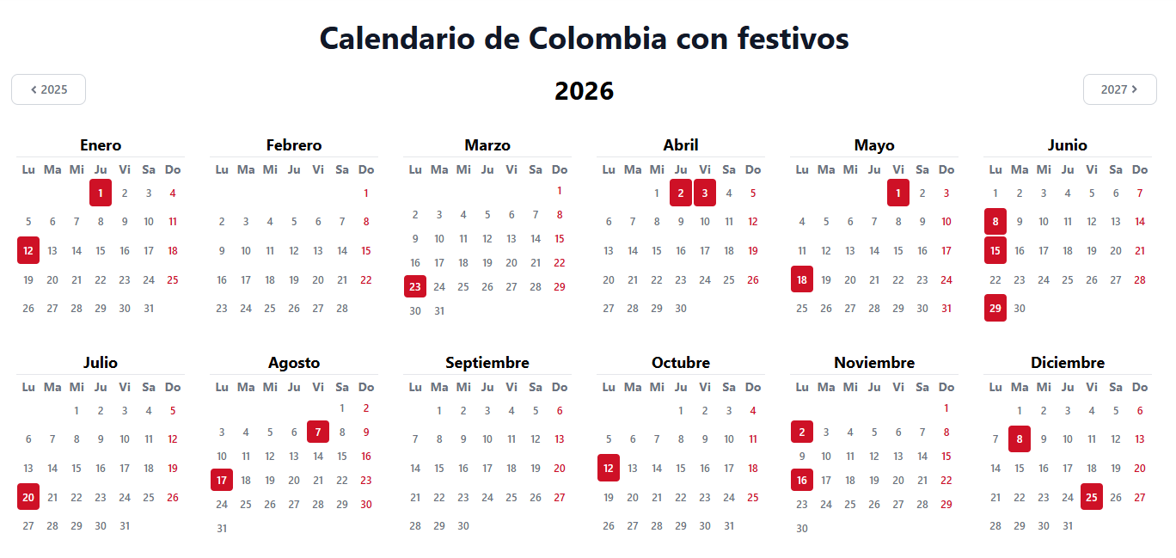
Convenciones
 | Fecha inicial Plan
 | Fecha nueva Mtto - Obs.
 | Fecha Cumplida
1 | Fecha sin conciliar POST - IBER - COMP
0 | Sin fecha definida POST - IBER - COMP
2 | Fecha conciliada POST - IBER - COMP

Info. Importante
Información Importante a Tener en Cuenta
1 | Pruebas incluidas en las paradas de mantenimiento mayor
2 | CIP y COP no se encuentra dentro de estos tiempos.
3 | Se revisarán las paradas cada 6 meses con el equipo presente en la reunión.
4 | Los tiempos de compras son los siguientes:
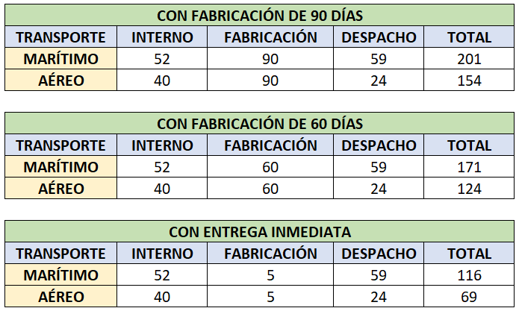

5 | Se informa que no todas las líneas cumplen con los 10 días de paradas, se deben validar.
6 | Tetra Pak por verificar.

Notas
1 | Se debe crear SolP diferente cuando se van a incluir adicionales a la SolP Original / Inicial.
2 | Se debe hacer seguimiento a las liberaciones totales y no parciales para no afectar los tiempos.
3 | Crear SolP por equipo para el mismo Overhaul para facilidad de Compras y Comercio Exterior.

4 | Los Planeadores son los responsables de todas las SolP que se crean en las operaciones.
5 | Todos menos Tetra Pak con Nacional (Clase de Valoración)

